关系图
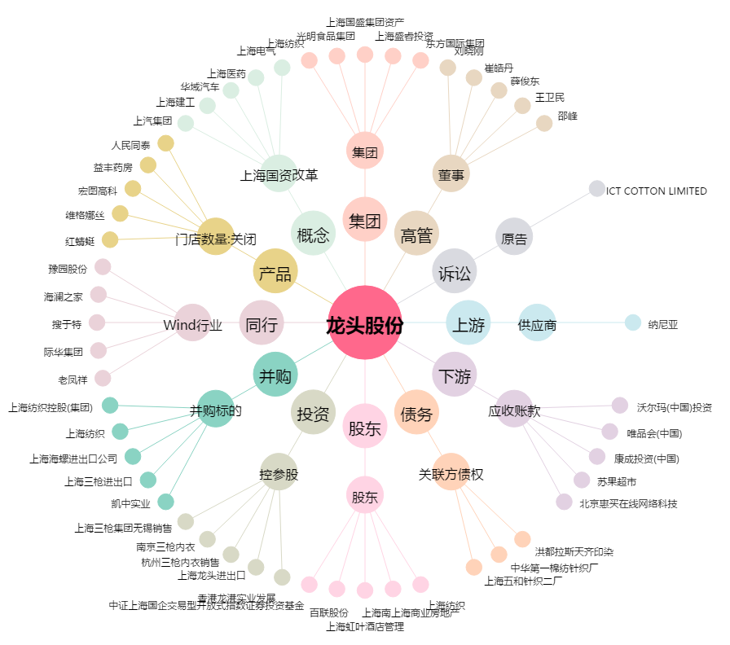
龙头股份[600630.SH] - 关系概览图

